Hoja1
Asignatura: | Electrónica Microcontrolada-TST-2022 |  | semestre
Nombre del Proyecto | Vehículo Robot Teledirigido por Radio Frecuencia RF con control o Por Wifi.
integrantes: | Narváez, Juan Carlos - Rojas, Carlos Daniel - Rojo Pedro Omar - Schafrik, Maria Victoria - Vera, Emilio Andrés
Resumen del Proyecto: | Se realizara un vehículo teledirigido por Radio-Frecuencia RF, con un emisor y un receptor controlados con placas Arduino/ESP32, mediante un sencillo control RF, tambien implementaremos control por Wi-Fi, enviando desde la terminal a un enrutador inalámbrico al vehículo proyectado. |  |  | un vehículo teledirigido por Radio-Frecuencia RF, con un emisor y un receptor controlados con placas Arduino/Genuino UNO, mediante un sencillo Joystick
Diagrama en Bloques: | 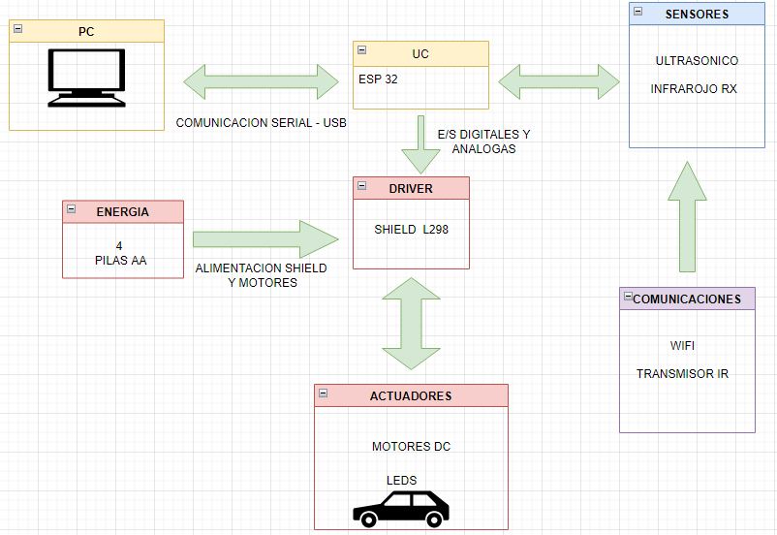
Cronograma:
Componentes: : Arduino ESP 32/ Driver L298N Mando / Control RF / 2 ruedas y 2 motores con caja reductora 4 pilas AA Porta pilas con jack / Cables / Ruedas / Sensores / |  | Tecnologia / herramientas / software: " ESP32 * / pinzas, alicates, soldador, estaño, fluke, lupa, etc / Ide 1.89
Factores Externos

